Smart Home
Nice Listino Smart Home 2026
Prezzo in Euro Iva esclusa valido a partire dal 01.07.2026
Modelli | Codice | Descrizioni | Prezzo di listino
Yubii Home |  | Gateway che gestisce e comunica con tutti i dispositivi smart della casa
 | YH-001 | Yubii Home Gateway | 313.00 €
 | YHP-001 | Yubii Home Pro Gateway | 1,528.50 €
HubPowerbank |  | Router mobile
 | HUBPOWERBANK | Router mobile 3G/4G (LTE) con alimentazione USB. Consente dicollegare gli hub Yubii Home o Home Center 3 Lite a una fontedi alimentazione di backup e, se installata una scheda SIM, a una connessione internet WiFi aggiuntiva. | 237.50 €
 | HUBNETWORKLINK | Connettore ethernet per gateways YH e HC3L | 49.40 €
 |  |  | #N/A
BiDi-Switch |  | Interfaccia miniaturizzata mono e bidirezionale per la gestione di luci e carichi elettrici
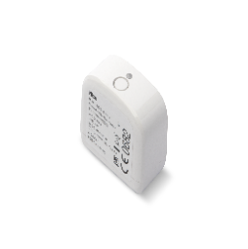 | BIDI-SWITCH | Interfaccia mono e bidirezionale per la gestione di luci e carichi elettrici | 119.00 €
BiDi-Dimmer |  | Interfaccia miniaturizzata mono e bidirezionale per gestire e dimmerare la luce
 | BIDI-DIMMER | Interfaccia mono e bidirezionale per gestire e dimmerare una singola luce | 112.50 €
BiDi-MiniShutter |  | Interfaccia multiuso miniaturizzata mono e bidirezionale per tende da interno, da esterno, tapparelle e veneziane
 | BIDI-MINISHUTTER | Interfaccia mono e bidirezionale per motori tubolari meccanici | 105.00 €
BiDi-Awning |  | Interfaccia mono e bidirezionale per tende da esterno
 | BIDI-AWNING | Interfaccia mono e bidirezionale da esterno per motori tubolari | 119.00 €
Roll-Control |  | Modulo per il controllo di tapparelle, tende da sole, veneziane e serrande
 | ROLL-CONTROL2 | Modulo per il controllo di motori tubolari | 138.00 €
On/Off-Control |  | Modulo per il comando a distanza di due circuiti o apparecchi secondo il principio on-off
 | ON/OFF-CONTROL2 | Modulo per il comando a distanza di massimo due circuiti o apparecchi secondo il principio on-off | 139.00 €
Dimmer-Control |  | Modulo universale per la regolazione dell’intensità luminosa, compatibile con varie fonti di luce
 | DIMMER-CONTROL | Modulo per il controllo e la regolazione di fonti di luce | 138.00 €
Double Dimmer-Control |  | Modulo universale per la regolazione dell’intensità luminosa, compatibile con varie fonti di luce
 | DOUBLEDIMMER-CONTROL | Modulo di controllo e regolazione della sorgente luminosa | 139.00 €
RGBW-Control |  | Modulo intelligente per il controllo cromatico delle luci
 | RGBW-CONTROL | Modulo universale per il controllo delle luci RGB/RGBW | 138.00 €
Single Switch-Control
 | SINGLESWITCH-CONTROL | Modulo per il controllo di un dispositivo on-off | 139.00 €
Single Smart-Control
 | SINGLESMART-CONTROL | Modulo per il controllo di un circuito on-off | 139.00 €
Double Smart-Control
 | DOUBLESMART-CONTROL | Modulo per il controllo di due circuiti on-off | 139.00 €
Heat-Control & Temp-Control |  | Termovalvola intelligente e sensore di temperatura
 | HEAT-CONTROLKIT | Valvola termostatica intelligente e sensore di temperatura | 202.00 €
 | HEAT-CONTROL | Valvola termostatica intelligente | 182.00 €
 | TEMP-CONTROL | Sensore di temperatura | 46.20 €
Motion-Control |  | Sensore di movimento, luce e temperatura
 | MOTION-CONTROL | Sensore di movimento, luce e temperatura | 132.50 €
Smart-Control |  | Dispositivo universale intelligente con sensore di temperatura
 | SMART-CONTROL | Dispositivo universale intelligente con sensore di temperatura | 103.00 €
Flood-Control |  | Sensore di allagamento e di temperatura
 | FLOOD-CONTROL | Sensore di allagamento e di temperatura | 138.00 €
Smoke-Control |  | Sensore di fumo e di temperatura
 | SMOKE-CONTROL | Sensore di fumo e di temperatura | 149.50 €
CO-Control |  | Rilevatore di monossido di carbonio
 | CO ALARM-CONTROL | Rilevatore di monossido di carbonio compatto | 229.00 €
Door/Window-Control |  | Sensore per porte/finestre e di temperatura
 | D/W-CONTROL WH | Sensore per porte/finestre e di temperatura, bianco 868,4 MHz | 114.50 €
 | D/W-CONTROL BL | Sensore per porte/finestre e di temperatura, nero 868,4 MHz | 114.50 €
 | D/W-CONTROL BR | Sensore per porte/finestre e di temperatura, marrone 868,4 MHz | 114.50 €
Plug-Control |  | Presa intelligente
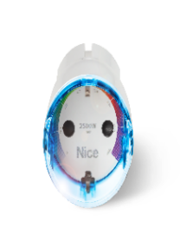 | PLUG-CONTROL F | Plug-Control F 868,4 MHz | 133.50 €
Push-Control |  | Pulsante universale wireless
 | PUSH-CONTROL WH | Push-Control white 868,4 MHz | 114.50 €
 | PUSH-CONTROL BL | Push-Control black 868,4 MHz | 114.50 €
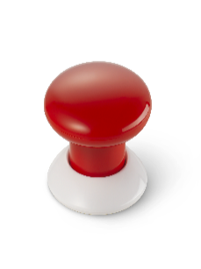 | PUSH-CONTROL RE | Push-Control red 868,4 MHz | 114.50 €
BiDi-Zwave |  | Interfaccia plug-in di comunicazione tra gateway Z-Wave e motori Nice
 | BIDI-ZWAVE | Interfaccia plug-in Z-Wave | 162.00 €
Radio Kit
BiDi-MiniShutter Kit
 | MINISHUTTER KIT | 3 BiDi-MiniShutter + 1 MINIDOMI6 + 1 556.01001 | 396.00 €
Yubii Kits
Yubii Sun-Light Kit ZW
 | YUBIISUNLIGHTKITZW | 1 Yubii Home Gateway + 3 Roll- Control | 643.00 €
Yubii Energy Kit ZW
 | YUBIIENERGYKITZW | 1 Yubii Home Gateway + 3 ON/OFF- Control | 646.00 €
Yubii Heat Kit
 | YUBIIHEATKIT | 1 Yubii Home Gateway + 2 Heat-Control | 659.00 €
Yubii Gate&Door Kit
 | YUBIIGATEDOORKIT | 1 Yubii Home + 2 IBT4ZWAVE | 586.00 €
Termostati
Warm-Control
 | WARM-CONTROL | Termostato Warm-Control progettato per gestire l’accensione e lo spegnimento della valvola di riscaldamento dell’acqua 868,4 Mhz | 302.50 €
Fan2-Control
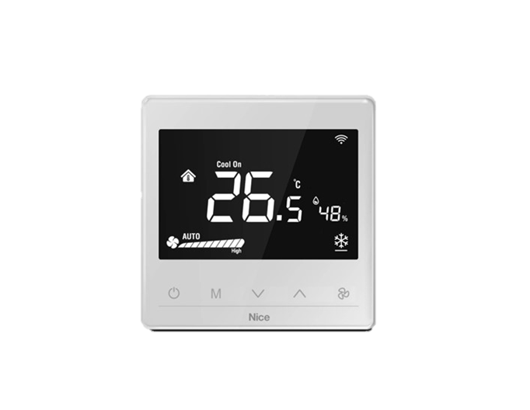 | FAN2-CONTROL | Termostato Fan Coil con 2 tubi 868,4 Mhz | 302.50 €
Fan4-Control
 | FAN4-CONTROL | Termostato Fan Coil con 4 tubi 868,4 Mhz | 302.50 €
Clima-Control
 | CLIMA-CONTROL | Termostato per controllare i condizionatori split attraverso la ricezione di comandi Z-Wave e la loro conversione in comandi infrarossi 868,4 Mhz | 227.00 €
Selettore
Keypad Z-Wave
 | KEYPADZWAVEN | Selettore digitale per porte | 205.00 €

Telecamere
Nice Listino Smart Home 2026
Prezzo in Euro Iva esclusa valido a partire dal 01.07.2026
Modelli | Codice | Descrizioni | Prezzo di listino
Telecamere
MYEYE DOME LITE
 | MYEYEDOMELITE | Telecamera IP Dome Lite | 302.50 €
MYEYE BULLET LITE
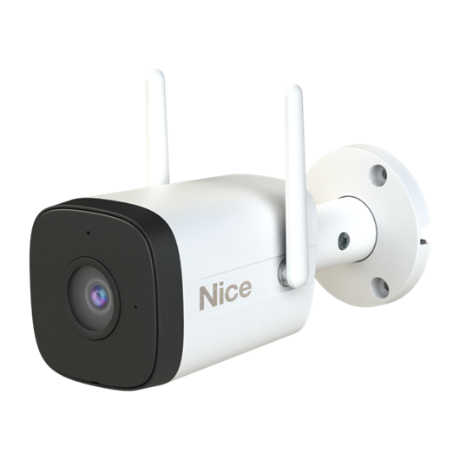 | MYEYEBULLETLITE | Telecamera IP Smart Bullet Lite | 259.50 €
MYEYE DOME
 | MYEYEDOME | Telecamera IP Smart Dome | 665.00 €
MYEYE BULLET
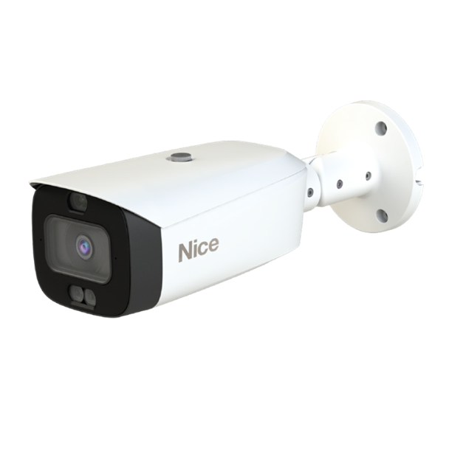 | MYEYEBULLET | Telecamera IP Smart Bullet | 747.00 €
MYEYE VIDEO
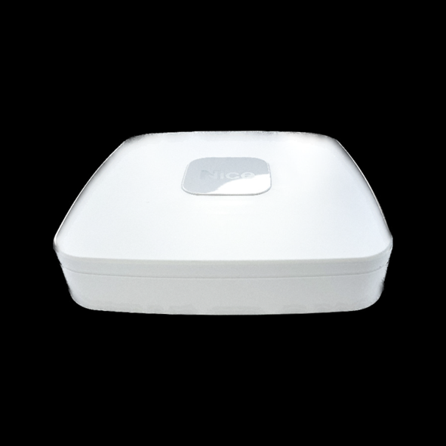 | MYEYEVIDEORECLITE | Registrazione video intelligente fino a 4 telecamere | 384.50 €
MYEYE VIDEO
 | MYEYEVIDEOREC | Registrazione video intelligente fino a 16 telecamere | 540.00 €
Accessori
Dischi rigidi dedicati
 | ST1000VX013 | Seagate Skyhawk 1TB | 237.50 €
 | ST2000VX017 | Seagate Skyhawk 2TB | 293.00 €
 | ST4000VX016 | Seagate Skyhawk 4TB | 422.50 €
 | ST8000VX010 | Seagate Skyhawk 8TB | 832.00 €
Switch PoE e accessori di rete
 | PFS3006-4ET-36 | Switch a 6 porte con 4 porte PoE (36 W | 309.00 €
 | PFS3006-4ET-60 | Switch a 6 porte con 4 porte PoE (60 W) | 287.00 €
 | PFS3010-8ET-65 | Switch a 10 porte con 8 porte PoE (65 W) | 291.00 €
 | PFS3010-8ET-96 | Switch a 10 porte con 8 porte PoE (96 W) | 282.50 €
 | PFS3218-16ET-135 | Switch a 18 porte con 16 porte PoE (135 W) | 637.50 €
 | PFS3226-24ET-240 | Switch a 26 porte con 24 porte PoE (240 W) | 789.00 €
 | PFS3226-24ET-240 | Cavo UTP cat.5e, bianco, cartone, 305 m | 789.00 €
Scatole di montaggio
 | PFA130-E | Scatola di montaggio per telecamere IP della serie MyEye, 124mm, IP66 | 43.10 €
 | PFA134 | Scatola di montaggio per telecamere MyEyeBullet Lite, 90 mm | 28.40 €
 | PFA137 | Scatola di montaggio per telecamere MyEyeDome, 122mm | 30.50 €
 | PFA13A-E | Scatola di montaggio per telecamere MyEyeDome Lite, 96,7 mm | 27.30 €
 | G3/4 | Pressacavo aggiuntivo per scatole di montaggio | 8.40 €
Staffe di montaggio
 | PFB205W-E | Supporto a parete per telecamere MyEyeDome Lite | 43.10 €
 | PFB203W | Supporto a parete per telecamere MyEyeDome | 41.00 €
 | PFB305W | Supporto a parete (200 mm) per telecamere MyEyeDome (è necessario un adattatore PFA109 aggiuntivo) | 50.50 €
 | PFA109 | Supporto supplementare per PFB305W | 37.80 €
 | PFA152-E | Adattatore per palo sezioni 80-150mm | 43.10 €
 | PFA151 | Adattatore angolare | 86.50 €

